Dane podst. zamówienia
 | DANE PODSTAWOWE ZAMÓWIENIA |  |  |  |  | str 1/6

 | Numer zamówienia:

 | Nazwa : |  |  | Wypełnia Galeco:
 | Adres : |  |  | Koordyn.
 |  |  |  | ID Klienta
 | Telefon : |  |  | Typ zam. | SHO
 | E-mail : |  |  | Um.
 |  |  |  | Waluta | PLN
 | Data odbioru/dostawy | 2026-04-15 |  | Kod podaży | Transakcja zakupu wewn.
 | (w formacie RRRR-MM-DD)

 | Jeśli chcesz poglądowo oszacować zapotrzebowanie na poszczególne elementy |  |  | Jeśli NIE, pomiń tę część
 | dla inwestycji z DACHRYNNĄ - uzupełnij poniższe PARAMETRY INWESTYCJI |  |  | przechodząc do kolejnego arkusza

 | Połacie * | 2

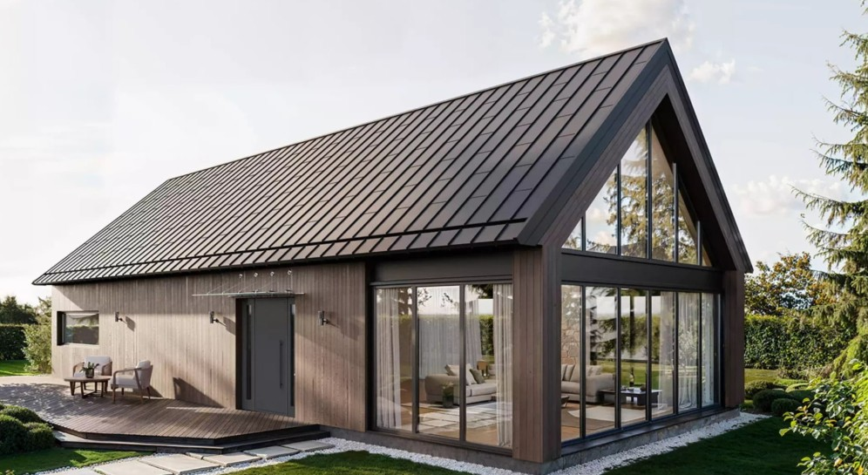
DACH DWUSPADOWY OKAPOWY
A
B0
B2
C
E
B1
 | Wymiar A (dług. kalenicy) [m] * | 0.00
 | Wymiar B0 (wys. połaci nad rynną) [m] * | 0.00
 | Wymiar B1 (wys. połaci pod rynną) [m] * | 0.00
 | Wymiar B2 (wys. elew. w panelu) [m] | 0.00
 | Wymiar C (wys. bud.) [m] * | 0.00
 | Wymiar E (wys. podbitka okap) [m] | 0.00

 | Rodzaj podbitki | podbitka nie z panelu na rąbek
 | * parametry nie mogą być zerowe
 | Typ pokrycia | Rąbek na wymiar
 | Przy wyborze "Rąbek modułowy" pokrycie połaci pod rynną, podbitka oraz opaska elewacyjna szacowana jest w rąbku na wymiar
716R | Kolor i powłoka | grafit mat (Rough mat) ~RAL7016
 | W arkuszu ZAMÓWIENIE | WYCENA w przypadku braku pozycji wykonanej z wybranej blachy, wycena w kolumnie E liczona jest dla domyślnie stosowanego w takich przypadkach indeksu (informacyjnie jego kod podano w kol. AM)

 | Parametry podawane tylko dla rąbka na wymiar:
 | Udział % panelu o szer. 501 mm | 100%
 | Udział % panelu o szer. 292 mm | 0%
 | Wzór | moleta
 | Podbicie | bez podbicia

 |  | Wycena na podst. szacunkowego zapotrzebowania:
 |  | wartość netto PLN | 0.00
 |  | wartość netto po rabacie * | 0.00
 |  | VAT 23% | 0.00
 |  | wartość brutto PLN | 0.00
 |  | * Wysokość rabatów pochodzi z ark. ZAMÓWIENIE | WYCENA - komórki: C190 - C193

 |  | W arkuszu ZAMÓWIENIE | WYCENA w taki graficzny sposób przedstawione jest szacunkowe zapotrzebowanie na poszczególne pozycje
 | szac.

